Sheet1
509.斐波那契数.cpp | 2021-11-11
66.加一.cpp | 2021-11-11
69.sqrt-x.cpp | 2021-11-12
94.二叉树的中序遍历.cpp | 2021-11-13
144.二叉树的前序遍历.cpp | 2021-11-13
145.二叉树的后序遍历.cpp | 2021-11-13
 | 2021-11-16
103.zigzag | 2021-11-16

429.N叉树层次遍历 | 2021-11-16
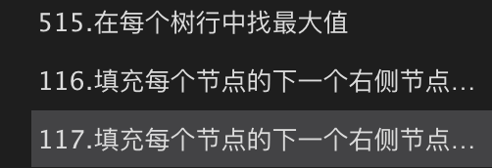 | 2021-11-16

226 翻转二叉树 | 2021-11-21

################## | 二叉树阶段一结束 | ########

455.分发饼⼲ | 2021-11-22
 | 2021-11-13
 | 2021-11-13
 | 2021-11-13
 | 2021-11-13
 | 2021-11-13
 | 2021-11-13
 | 2021-11-13
 | 2021-11-13
 | 2021-11-13
 | 2021-11-13
 | 2021-11-13
 | 2021-11-13
 | 2021-11-13
 | 2021-11-13
 | 2021-11-13
 | 2021-11-13
 | 2021-11-13
 | 2021-11-13
 | 2021-11-13
 | 2021-11-13
 | 2021-11-13
 | 2021-11-13
 | 2021-11-13
 | 2021-11-13
 | 2021-11-13
 | 2021-11-13
 | 2021-11-13
 | 2021-11-13
 | 2021-11-13
 | 2021-11-13
 | 2021-11-13
 | 2021-11-13
 | 2021-11-13
 | 2021-11-13
 | 2021-11-13
 | 2021-11-13
 | 2021-11-13
 | 2021-11-13
 | 2021-11-13
 | 2021-11-13
 | 2021-11-13
 | 2021-11-13
 | 2021-11-13
 | 2021-11-13
 | 2021-11-13
 | 2021-11-13
 | 2021-11-13
 | 2021-11-13
 | 2021-11-13
 | 2021-11-13
 | 2021-11-13
 | 2021-11-13
 | 2021-11-13
 | 2021-11-13
 | 2021-11-13
 | 2021-11-13
 | 2021-11-13
 | 2021-11-13
 | 2021-11-13
 | 2021-11-13
 | 2021-11-13
 | 2021-11-13
 | 2021-11-13
 | 2021-11-13
 | 2021-11-13
 | 2021-11-13
 | 2021-11-13
 | 2021-11-13
 | 2021-11-13
 | 2021-11-13
 | 2021-11-13
 | 2021-11-13
 | 2021-11-13
 | 2021-11-13
 | 2021-11-13
 | 2021-11-13
 | 2021-11-13
 | 2021-11-13
 | 2021-11-13
 | 2021-11-13
 | 2021-11-13
 | 2021-11-13
 | 2021-11-13

